Foglio1
Articolo |  | Modello | Collezione | COLOR | RETAIL | QUANTITY |  | RETAIL PRICES
2008 | 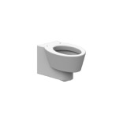 | WC TERRA | WISH | BIANCO | 320 | 80 | PRIMA SCELTA | 25600
2010/A |  | COPRIWATER | WISH | BIANCO | 130 | 80 | PRIMA SCELTA | 10400
8310 | 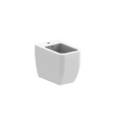 | WC MONOBLOCCO | NEXT | BIANCO | 480 | 45 | PRIMA SCELTA | 21600
8312 |  | CASSETTA PER MONOBLOCCO | NEXT | BIANCO | 160 | 45 | PRIMA SCELTA | 7200
8305A |  | COPRIWATER PER MONOBLOCCO | NEXT | BIANCO | 130 | 45 | PRIMA SCELTA | 5850
8301 | 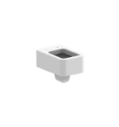 | WC SOSPESO | NEXT | BIANCO | 370 | 60 | PRIMA SCELTA | 22200
8305A |  | COPRIWATER PER 8301 | NEXT | BIANCO | 130 | 60 | PRIMA SCELTA | 7800
8302 | 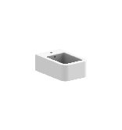 | BIDET SOSPESO | NEXT | BIANCO | 370 | 120 | PRIMA SCELTA | 44400
5126CL |  | WC SOSPESO | TEOREMA 2,0 | BIANCO | 320 | 100 | PRIMA SCELTA | 32000
8305A |  | COPRIWATER PER 5126CL | TEOREMA 2,0 | BIANCO | 130 | 100 | PRIMA SCELTA | 13000
5127 | 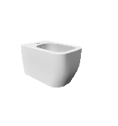 | BIDET SOSPESO | TEOREMA 2,0 | BIANCO | 320 | 100 | PRIMA SCELTA | 32000
5520CL | 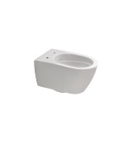 | WC SOSPESO | MOON CL | BIANCO | 270 | 100 | SECONDA SCELTA, PICCOLI DIFETTI | 27000
5521 | 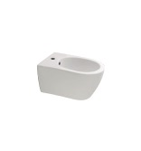 | BIDET SOSPESO | MOON | BIANCO | 270 | 100 | SECONDA SCELTA, PICCOLI DIFETTI | 27000
5530A |  | COPRIWATER PER MOON | MOON | BIANCO | 130 | 100 | PRIMA SCELTA | 13000
5520 | 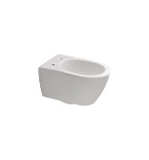 | WC SOSPESO | MOON | BIANCO | 320 | 100 | PRIMA SCELTA | 32000
5521 |  | BIDET SOSPESO | MOON | BIANCO | 320 | 100 | PRIMA SCELTA | 32000
5530A |  | COPRIWATER PER MOON | MOON | BIANCO | 130 | 100 | PRIMA SCELTA | 13000
8056 | 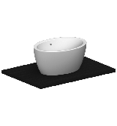 | MATTY OVALE |  | BIANCO | 350 | 50 | PRIMA SCELTA | 17500
8056AR | 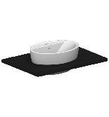 | MATTY OVALE INCASSO RUBINETTO |  | BIANCO | 350 | 50 | PRIMA SCELTA | 17500
5108 | 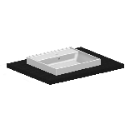 | TEOREMA 2,0 INCASSO 45R |  | BIANCO | 320 | 100 | PRIMA SCELTA | 32000
5109 | 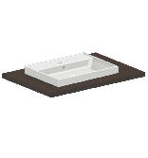 | TEOREMA 2,0 INCASSO 60R |  | BIANCO | 410 | 300 | PRIMA SCELTA | 123000
6001 | 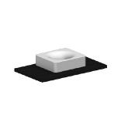 | FUJI 50 |  | BIANCO | 355 | 50 | PRIMA SCELTA | 17750
1806 | 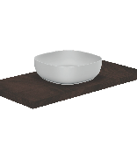 | GLAM 40 |  | BIANCO | 245 | 100 | PRIMA SCELTA | 24500
1809 | 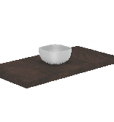 | GLAM 22 |  | BIANCO | 190 | 100 | PRIMA SCELTA | 19000
8031R100A | 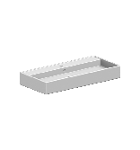 | TEOREMA 100 A |  | BIANCO | 560 | 50 | PRIMA SCELTA | 28000
5110 | 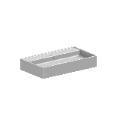 | TEOREMA 2,0 80R |  | BIANCO | 450 | 50 | PRIMA SCELTA | 22500
5106R100A |  | TEOREMA 2,0 100A |  | BIANCO | 560 | 50 | PRIMA SCELTA | 28000
5122 | 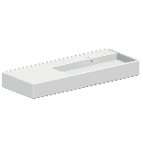 | TEOREMA 2,0 120 SX |  | BIANCO | 670 | 50 | PRIMA SCELTA | 33500
 |  |  |  |  |  | 2385 |  | 729,300.00

